Graphique 10
Retour au sommaire

 | Graphique 10 : Composition de l’actif

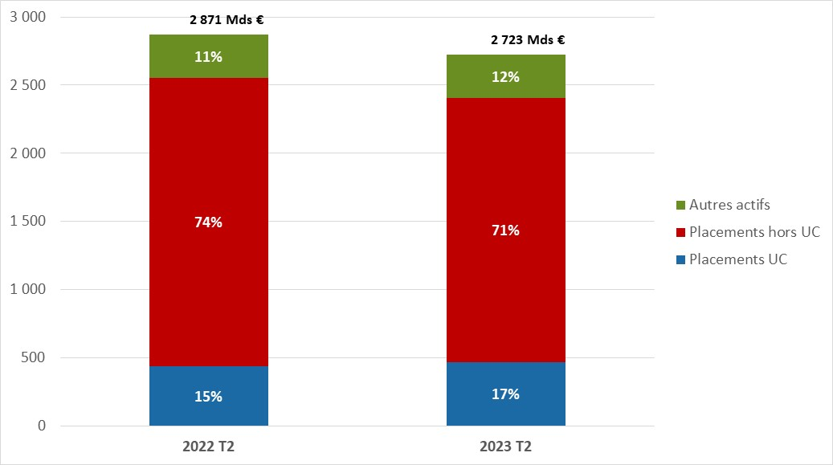

 | Composition de l'actif (%) | 2018 Q2 | 2019 Q2 | 2020 Q2 | 2021 Q2 | 2022 Q2 | 2023 Q2
 | Placements UC | 13% | 13% | 13% | 15% | 15% | 17%
 | Placements hors UC | 77% | 77% | 76% | 74% | 74% | 71%
 | Autres actifs | 10% | 10% | 11% | 11% | 11% | 12%
 | Total Actif | 100% | 100% | 100% | 100% | 100% | 100%

Graphique 11
Retour au sommaire

 |  | Graphique 11 : 1.2 Composition du passif

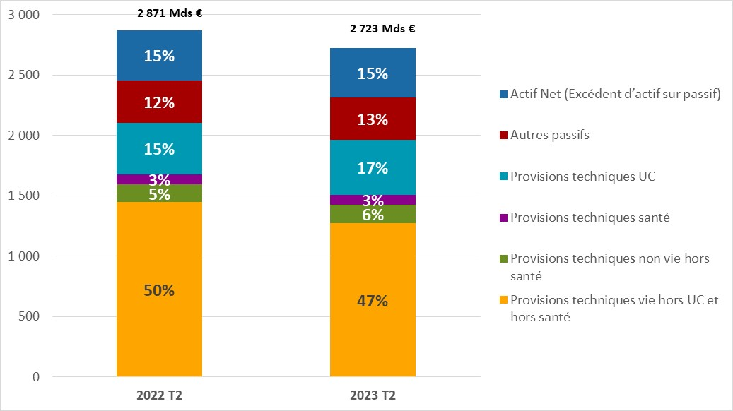

 | Composition du passif | 2018 Q2 | 2019 Q2 | 2020 Q2 | 2021 Q2 | 2022 Q2 | 2023 Q2
 | Provisions techniques non vie hors santé | 5% | 5% | 5% | 5% | 5% | 6%
 | Provisions techniques santé | 3% | 3% | 3% | 3% | 3% | 3%
 | Provisions techniques vie hors UC et hors santé | 59% | 60% | 58% | 55% | 50% | 47%
 | Provisions techniques UC | 13% | 13% | 13% | 15% | 15% | 17%
 | Autres passifs | 10% | 10% | 10% | 10% | 12% | 13%
 | Actif Net (Excédent d’actif sur passif) | 11% | 10% | 11% | 12% | 15% | 15%
 | TOTAL | 100% | 100% | 100% | 100% | 100% | 100%

Graphique 19
Retour au sommaire

 |  | Graphique 19 : Taux de couverture du CSR des organismes vie et mixtes, hors bancassureurs

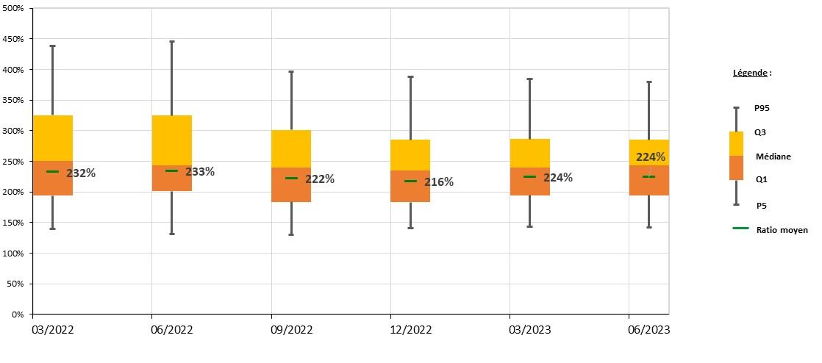

 | Taux de couverture du CSR (avec MTPT) |  |  | 0.5357805145 | 0.6919164114 | 0.5335976574 | 0.424117598 | 0.515409947 | 0.519363679
 |  |  |  | T1 | T2 | T3 | T4 | T1 | T2
 |  |  | Échéance | 2022-03-31 | 2022-06-30 | 2022-09-30 | 2022-12-31 | 2023-03-31 | 2023-06-30
 |  | Ratio moyen | Ratio moyen | 231% | 232% | 221% | 216% | 224% | 224%
 |  | P_5 | P5 | 140% | 132% | 130% | 141% | 143% | 143%
 |  | P_25 | Q1 | 54% | 69% | 53% | 42% | 52% | 52%
 |  | P_50 | Médiane | 57% | 43% | 56% | 52% | 45% | 49%
 |  | P_75 | Q3 | 74% | 81% | 62% | 50% | 47% | 42%
 |  | P_95 | P95 | 114% | 121% | 96% | 102% | 98% | 95%

Graphique 20
Retour au sommaire

 | Graphique 20 : Taux de couverture du CSR des organismes non-vie, hors bancassureurs

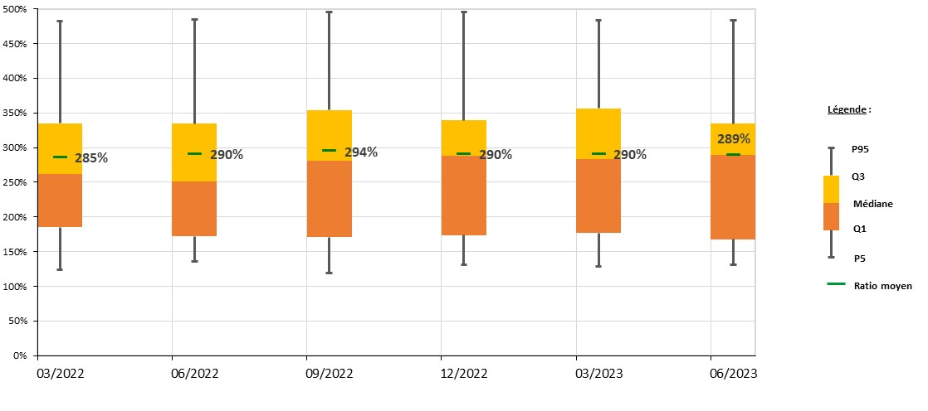

 | Taux de couverture du CSR (avec MTPT) |  |  | 2022 |  |  |  | 2023
 |  |  |  | T1 | T2 | T3 | T4 | T1 | T2
 |  |  | Échéance | 2022-03-31 | 2022-06-30 | 2022-09-30 | 2022-12-31 | 2023-03-31 | 2023-06-30
 |  | ratio_moyen | Ratio moyen | 285% | 290% | 294% | 290% | 290% | 289%
 |  | P_5 | P5 | 123% | 135% | 119% | 131% | 129% | 131%
 |  | P_25 | Q1 | 62% | 37% | 52% | 42% | 48% | 37%
 |  | P_50 | Médiane | 76% | 80% | 110% | 114% | 107% | 121%
 |  | P_75 | Q3 | 74% | 83% | 73% | 51% | 73% | 45%
 |  | P_95 | P95 | 147% | 151% | 141% | 157% | 127% | 149%

